상품제안서
듀얼플로우 무선가습기 (듀얼분무,무드형) | 상품코드: S23706

 |  |  |  |  |  |  | 02-713-8555 | www.synergygift.co.kr
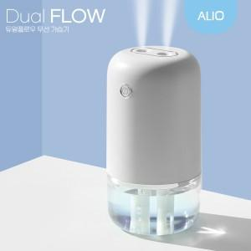 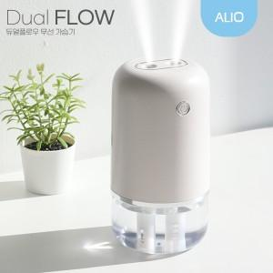 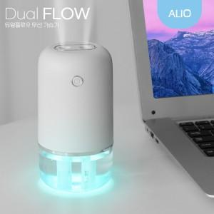

【상세/제작정보】 | 듀얼분무, 7가지컬러 무드등, 대용량수조, 저소음 다양한 가습모드

【인쇄/포장옵션】 | 풀칼라 / 포장지포장

【공급단가】 | 수량 | 30~ | 100~ | 500~ | 1,000~ | 3,000~
*VAT별도 | 단가 | 11,100원 | 10,600원 | 9,850원 | 9,700원 | 9,500원

【상품 URL】 | https://www.synergygift.co.kr:443/src/goods_detail.php?gdno=23706

